2022_06_data
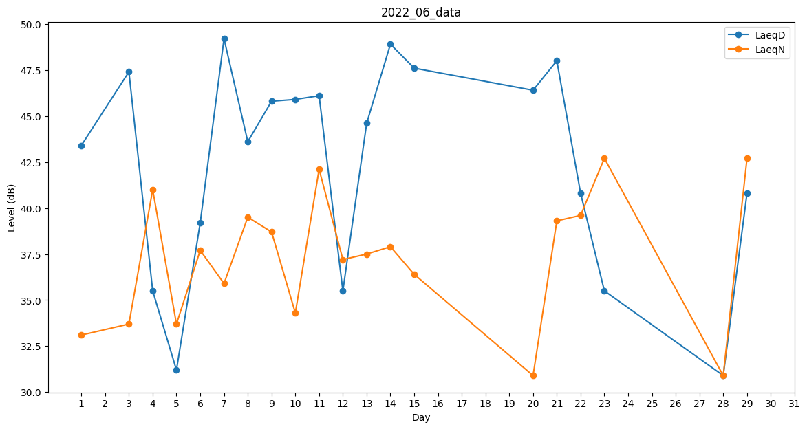
Day | LaeqD | LaeqN
1 | 43.4 | 33.1
2 | 40 | 0
3 | 47.4 | 33.7
4 | 35.5 | 41
5 | 31.2 | 33.7
6 | 39.2 | 37.7
7 | 49.2 | 35.9
8 | 43.6 | 39.5
9 | 45.8 | 38.7
10 | 45.9 | 34.3
11 | 46.1 | 42.1
12 | 35.5 | 37.2
13 | 44.6 | 37.5
14 | 48.9 | 37.9
15 | 47.6 | 36.4
16 | 0 | 39.8
17 | 34.3 | 0
18 | 31.2 | 0
19 | 35.2 | 0
20 | 46.4 | 30.9
21 | 48 | 39.3
22 | 40.8 | 39.6
23 | 35.5 | 42.7
24 | 0 | 33.7
25 | 38.8 | 0
26 | 0 | 33.9
27 | 0 | 38.4
28 | 30.9 | 30.9
29 | 40.8 | 42.7
30 | 0 | 39.4

